Покер планирования
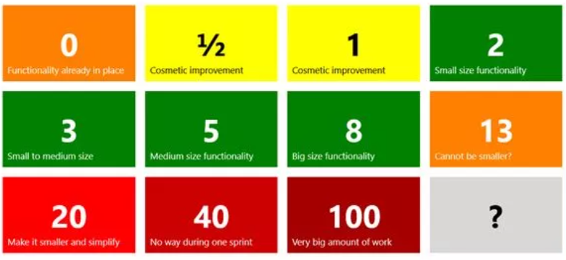
1 тур
Эксперты | Номер Use Case
 | 1 | 2 | 3 | 4 | 5 | 6 | 7 | 8 | 9 | 10 | 11 | 12
Подобина | 8 | 5 | 8 | 13 | 13 | 8 | 5 | 8 | 13 | 5 | 2 | 8
Петренко | 5 | 8 | 5 | 8 | 8 | 13 | 8 | 13 | 20 | 2 | 5 | 13
Великодный | 8 | 13 | 8 | 5 | 13 | 5 | 13 | 8 | 13 | 5 | 5 | 5

2 тур
Эксперты | Номер Use Case
 | 1 | 2 | 3 | 4 | 5 | 6 | 7 | 8 | 9 | 10 | 11 | 12
Подобина | 8 | 13 | 8 | 13 | 13 | 8 | 5 | 8 | 13 | 5 | 2 | 8
Петренко | 5 | 8 | 8 | 8 | 8 | 13 | 8 | 13 | 13 | 2 | 5 | 13
Великодный | 8 | 13 | 8 | 8 | 13 | 5 | 13 | 8 | 13 | 5 | 5 | 8
Консенсус | 8 | 13 | 8 | 8 | 13 | 8 | 8 | 13 | 13 | 5 | 5 | 8
Story Points | 10 | 10 | 10 | 15 | 15 | 10 | 10 | 10 | 10 | 10 | 5 | 10

